Ejercicio 1 control 3
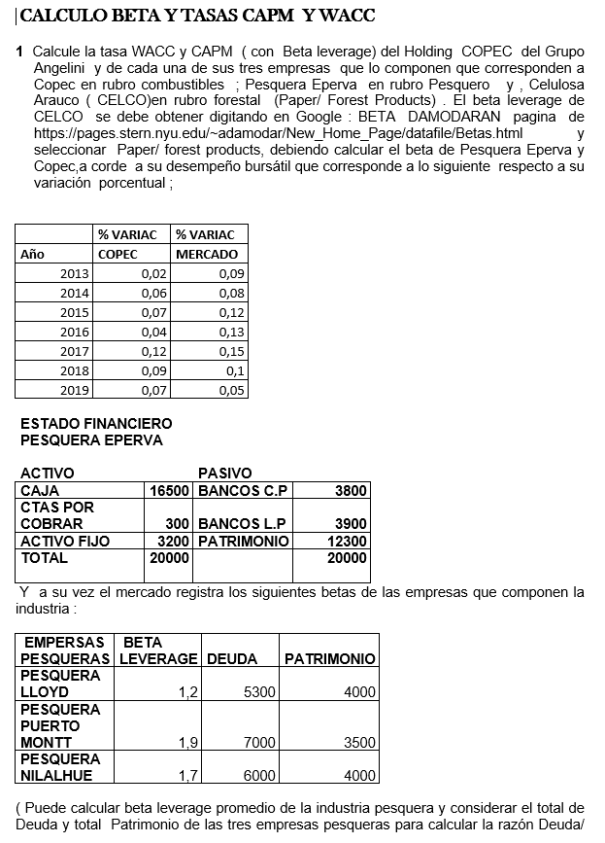
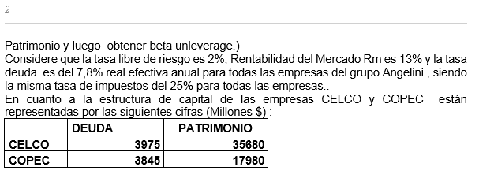
COPEC | Ri | Rm |  | ?
 | % VARIAC | % VARIAC |  | COVARIANZA | 0.00033673469388 | BETA LEVERAGE | 0.29963680387
Año | COPEC | MERCADO |  | VARIANZA | 0.0011238095238
2013 | 0.02 | 0.09
2014 | 0.06 | 0.08
2015 | 0.07 | 0.12
2016 | 0.04 | 0.13
2017 | 0.12 | 0.15
2018 | 0.09 | 0.1
2019 | 0.07 | 0.05

ESTADO FINANCIERO PESQUERA EPERVA |  |  |  |  | EMPRESAS QUE COMPONEN LA INDUSTRIA DE EPERVA
ACTIVO |  | PASIVO |  |  | EMPRESAS | BETA LEVERAGE | DEUDA | PATRIMONIO
CAJA | $16,500 | BANCOS C.P | $3,800 |  | LLOYD | 1.2 | $5,300 | $4,000
CTAS POR COBRAR | $300 | BANCOS L.P | $3,900 |  | PUERTO MONTT | 1.9 | $7,000 | $3,500
ACTIVO FIJO | $3,200 | PATRIMONIO | $12,300 |  | NILALHUE | 1.7 | $6,000 | $4,000
TOTAL | $20,000 | TOTAL | $20,000 |  | BETA LEVERAGE INDUSTRIA | 1.6
 |  |  |  |  |  | TOTAL | $18,300 | $11,500
IMPUESTO | 25%
Rf | 2%
Rm | 13%
Rm-Rf | 11%
TASA DE DEUDA EFECTIVA | 8%

 | DEUDA | PATRIMONIO | TOTAL | PONDERACIÓN | BETA UNLEVERAGE | BETA LEVERAGE | CAPM | WACC
COPEC | $3,845 | $17,980 | $21,825 | 0.26785714286 | 0.25822154376 | 0.29963680387 | 5.30% | 5.39%
CELCO | $3,975 | $35,680 | $39,655 | 0.4866838488 | 1.7904025348 | 1.94 | 23.34% | 21.59%
EPERVA | $7,700 | $12,300 | $20,000 | 0.24545900835 | 0.72943508424 | 1.0719137518 | 13.79% | 10.73%
HOLDING | $15,520 | $65,960 | $81,480 | 1 | 1.1195728939 | 1.3171445811 | 16.49% | 14.46%

Ejercicio 2 control 3
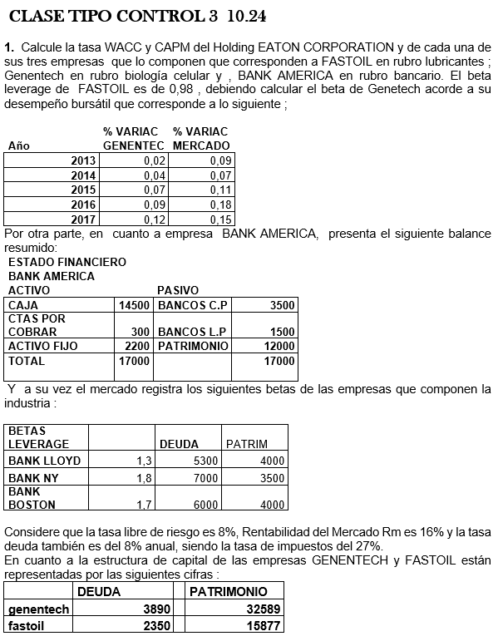
GENETECH | Ri | Rm |  | ?
 | % VARIAC | % VARIAC |  | COVARIANZA | 0.00114 | BETA LEVERAGE | 0.57
Año | GENETECH | MERCADO |  | VARIANZA | 0.002
2013 | 0.02 | 0.09
2014 | 0.04 | 0.07
2015 | 0.07 | 0.11
2016 | 0.09 | 0.18
2017 | 0.12 | 0.15

ESTADO FINANCIERO BANK AMERICA |  |  |  |  | EMPRESAS QUE COMPONEN LA INDUSTRIA DE BANK AMERICA
ACTIVO |  | PASIVO |  |  | EMPRESAS | BETA LEVERAGE | DEUDA | PATRIMONIO
CAJA | $14,500 | BANCOS C.P | $3,500 |  | LLOYD | 1.3 | $5,300 | $4,000
CTAS POR COBRAR | $300 | BANCOS L.P | $1,500 |  | NY | 1.8 | $7,000 | $3,500
ACTIVO FIJO | $2,200 | PATRIMONIO | $12,000 |  | BOSTON | 1.7 | $6,000 | $4,000
TOTAL | $17,000 | TOTAL | $17,000 |  | BETA LEVERAGE INDUSTRIA | 1.6
 |  |  |  |  |  | TOTAL | $18,300 | $11,500
IMPUESTO | 27%
Rf | 8%
Rm | 16%
Rm-Rf | 8%
TASA DE DEUDA EFECTIVA | 8%

 | DEUDA | PATRIMONIO | TOTAL | PONDERACIÓN | BETA UNLEVERAGE | BETA LEVERAGE | CAPM | WACC
GENETECH | $3,890 | $32,589 | $36,479 | 0.50873009232 | 0.52431305693 | 0.57 | 12.56% | 11.84%
FASTOIL | $2,350 | $15,877 | $18,227 | 0.25419072323 | 0.88443711809 | 0.98 | 15.84% | 14.55%
BANK AMERICA | $5,000 | $12,000 | $17,000 | 0.23707918445 | 0.74017458466 | 0.96531102082 | 15.72% | 12.82%
HOLDING | $11,240 | $60,466 | $71,706 | 1 | 0.66702952744 | 0.75754503497 | 14.06% | 12.77%

Ejercicio Ayudantia 7
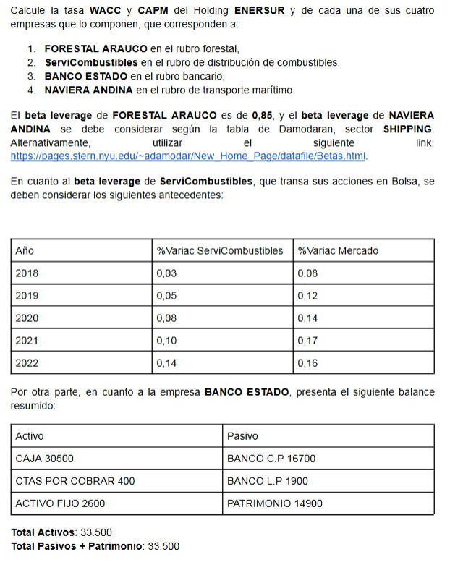
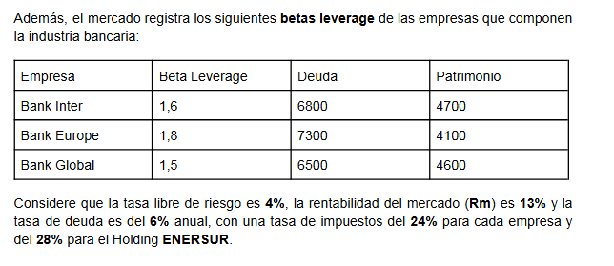
ServiCombustibles | Ri | Rm |  | ServiCombustibles
 | % VARIAC | % VARIAC |  | COVARIANZA | 0.00108 | BETA LEVERAGE | 0.84375
Año | ServiCombustibles | MERCADO |  | VARIANZA | 0.00128
2018 | 0.03 | 0.08
2019 | 0.05 | 0.12
2020 | 0.08 | 0.14
2021 | 0.1 | 0.17
2022 | 0.14 | 0.16

ESTADO FINANCIERO BANCO ESTADO |  |  |  |  | EMPRESAS QUE COMPONEN LA INDUSTRIA DE BANCO ESTADO
ACTIVO |  | PASIVO |  |  | EMPRESAS | BETA LEVERAGE | DEUDA | PATRIMONIO
CAJA | $30,500 | BANCOS C.P | $16,700 |  | Inter | 1.6 | $6,800 | $4,700
CTAS POR COBRAR | $400 | BANCOS L.P | $1,900 |  | Europe | 1.8 | $7,300 | $4,100
ACTIVO FIJO | $2,600 | PATRIMONIO | $14,900 |  | Global | 1.5 | $6,500 | $4,600
TOTAL | $33,500 | TOTAL | $33,500 |  | BETA LEVERAGE INDUSTRIA | 1.6333333333
 |  |  |  |  |  | TOTAL | $20,600 | $13,400
IMPUESTO | 24% | IMPUESTO HOLDING | 28%
Rf | 4%
Rm | 13%
Rm-Rf | 9%
TASA DE DEUDA EFECTIVA | 6%

 | DEUDA | PATRIMONIO | TOTAL | PONDERACIÓN | BETA UNLEVERAGE | BETA LEVERAGE | CAPM | WACC
ServiCombustibles | $3,900 | $6,100 | $10,000 | 0.16806722689 | 0.56783704766 | 0.84375 | 12% | 9%
Forestal Arauco | $4,200 | $5,800 | $10,000 | 0.16806722689 | 0.54826512456 | 0.85 | 12% | 9%
Naviera | $2,500 | $3,500 | $6,000 | 0.10084033613 | 0.525 | 0.81 | 11% | 8%
Banco Estado | $18,600 | $14,900 | $33,500 | 0.56302521008 | 0.75325807636 | 1.4678927185 | 17% | 10%
HOLDING | $29,200 | $30,300 | $59,500 | 1 | 0.57247926109 | 0.96970051472 | 13% | 9%

